Sheet1
 | 定义 | 单位 | 来源 | 备注
标识码
序号
lon
lat
landcover | 1水稻、2小麦＋水稻、5小麦 |  | 地物分类结果 | 其他地物类型删除
crop_name_winter
variety_name_winter
wintercrop_start_date
crop_name_summer
variety_name_summer
summercrop_start_date
soil_type | 土壤类型
soil_file | 土壤参数文件名
SAND | 砂粒 |  | 全球土壤制图系统Soilgrids
SILT | 粉粒 |  | 全球土壤制图系统Soilgrids
SLAY | 黏粒 |  | 全球土壤制图系统Soilgrids
BULK_DENSITY |  | g/cm3
pH2019
SOM2019 |  | g/kg
A_N2019 |  | g/kg
AP2019 |  | mg/kg
AK2019 |  | mg/kg
SK2019 | 缓效钾 | mg/kg
NAVAILI | 作物模型初始速效氮参数 | kg/ha
PAVAILI | 作物模型初始速效磷参数 | kg/ha
KAVAILI | 作物模型初始速效钾参数 | kg/ha
IRRI | 灌溉措施 | cm | 青藏高原灌溉用水量数据集 | 合入作物管理参数中
N_winter_fertilizer
P_winter_fertilizer
K_winter_fertilizer
N_summer_fertilizer
P_summer_fertilizer
K_summer_fertilizer
N_fertilizer
P_fertilizer
K_fertilizer
max_fertilizer
DEM
Slope | 坡度
Aspect | 坡向
Curvature | 平面曲率
Roughness | 地表粗造度
TWI | 地形湿度指数
SPI | 汇流动力指数
Dwater | 距水域最短距离
AT_spr | 春季均温
AT_sum | 夏季均温
AT_aut | 秋季均温
AT_win | 冬季均温
rain_spr |  |  |  | 456
rain_sum |  |  |  | 789
rain_aut |  |  |  | 101112
rain_win |  |  |  | 123
rain_year
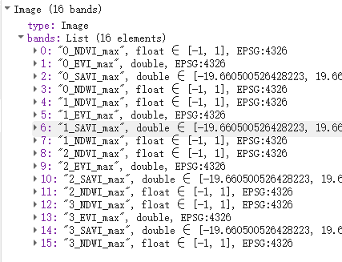
DRA | 与居民点距离 |  | 地物分类结果
DT | 交通距离 |  | 地物分类结果
NDVI_win |  |  | sentinel2 | 1212
NDVI_spr |  |  | sentinel2 | 345
NDVI_sum |  |  | sentinel2 | 678
NDVI_aut |  |  | sentinel2 | 91011
EVI_win |  |  | sentinel2 | 1212
EVI_spr |  |  | sentinel2 | 345
EVI_sum |  |  | sentinel2 | 678
EVI_aut |  |  | sentinel2 | 91011
NDWI_win |  |  | sentinel2 | 1212
NDWI_spr |  |  | sentinel2 | 345
NDWI_sum |  |  | sentinel2 | 678
NDWI_aut |  |  | sentinel2 | 91011
SAVI_win |  |  | sentinel2 | 1212
SAVI_spr |  |  | sentinel2 | 345
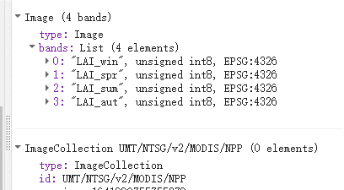
SAVI_sum |  |  | sentinel2 | 678
SAVI_aut |  |  | sentinel2 | 91011
NPP |  |  | MODIS | 整年2020
LAI_win |  |  | MODIS | 1212
LAI_spr |  |  | MODIS | 345
LAI_sum |  |  | MODIS | 678
LAI_aut |  |  | MODIS | 91011
pH2020 |  |  | 2020年度耕地质量评价数据
SOM2020 |  | g/kg | 2020年度耕地质量评价数据
A_N2020 |  | g/kg | 2020年度耕地质量评价数据
AP2020 |  | mg/kg | 2020年度耕地质量评价数据
AK2020 |  | mg/kg | 2020年度耕地质量评价数据
MODIS_LAI | MODIS-LAI序列数据产品 |  | MODIS | 时间分辨率8天，用于数据同化和模型调参

